Product Backlog
Product Backlog - Atividades
Nome do Projeto: Sistema de gestão de cupons e voucher

Feature | ID | Atividade
1 | 01 | Interface usuário - Cadastro básico
1 | 02 | Interface usuário - Cadastro básico rede social
1 | 03 | Interface usuário - Troca de senha
1 | 04 | Interface usuário - cadastro avançado
1 | 05 | Interface usuário - notificações
2 | 06 | Interface parceiros - dados parceiros
2 | 07 | Interface parceiros - regras negócio - combinações
2 | 08 | Interface parceiros - regras negócio - billing
3 | 09 | Gestão coupons - gerador
4 | 10 | Gestão vouchers - conversor cupons x vouchers
4 | 11 | Gestão vouchers - gestor matches
4 | 12 | Gestão vouchers - gestor bonificações por utilização
5 | 13 | Suporte - configurações
5 | 14 | Suporte - indicadores utilização
5 | 15 | Suporte usuários - guia
5 | 16 | Suporte usuários - bot atendimento
5 | 17 | Suporte usuários - fale conosco
6 | 18 | Persona 01 - "Melhor idade"
7 | 19 | Persona 02 - "Conectada"
8 | 20 | Persona 03 - "Comex"

Modulo de administração
? | 21 | Administração - usuários
? | 22 | Administração - parceiros
? | 23 | Administração - cupons e vouchers
? | 24 | Administração - relatórios
? | 25 | Administração - indicadores
? | 26 | Administração - notificações

 |  |  | UserStoryPoints e Prioridade
 |  |  | Points | Feature | Prioridade | Valor estimado 0 a 100
 |  |  | 5 | Feature 01: Interface usuários | 1 | 100 - Crítica para a aplicação, para registro dos usuários
 |  |  | 8 | Feature 02: Interface parceiros | 3 | 70 - Para facilitar a integração e gestão dos parceiros
 |  |  | 21 | Feature 03: Gestão Cupons | 2 | 100 - Core da aplicação
 |  |  | 55 | Feature 04: Gestão Vouchers | 2 | 100 - Core da aplicação
 |  |  | 13 | Feature 05: Módulo de suporte | 4 | 50 - Apoio ao usuário para dúvidas e operação da solução
 |  |  | 13 | Feature 06: Funcionalidade Persona 01 - "tiozaoRH" | 3 | 70 - Para motivar usuários da "Melhor idade"
 |  |  | 21 | Feature 07: Funcionalidade Persona 02 – “antenada” | 3 | 70 - Para motivar o pessoal mais jovem
 |  |  | 34 | Feature 08: Funcionalidade Persona 03 – “comex” | 3 | 70 - Prover inclusão social
 |  |  | 170
 |  |  | Sequencia de Fibonacci: 1, 1, 2, 3, 5, 8, 13, 21, 34, 55 |  |  |  | Sprint Planning Inicial
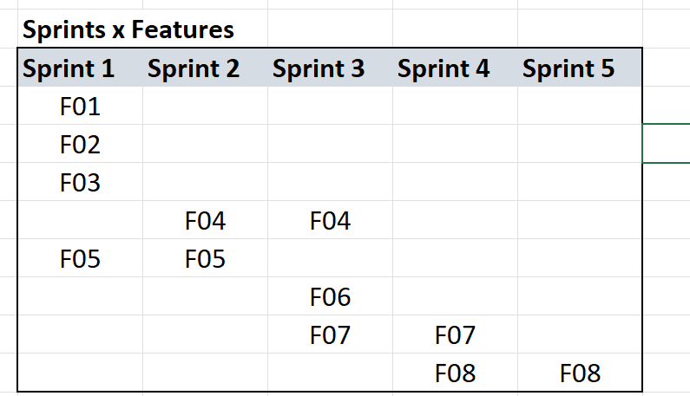
 |  |  |  |  |  |  | Features x Sprints | Sprint
 |  |  |  |  |  |  | Feature | 01 | 02 | 03 | 04 | 05
 |  |  |  |  |  |  | Feature 01: Interface usuários | X
 |  |  |  |  |  |  | Feature 02: Interface parceiros | X
 |  |  |  |  |  |  | Feature 03: Gestão Cupons | X
 |  |  |  |  |  |  | Feature 04: Gestão Vouchers |  | X | X
 |  |  |  |  |  |  | Feature 05: Módulo de suporte | X | X
 |  |  |  |  |  |  | Feature 06: Funcionalidade Persona 01 - "tiozaoRH" |  |  | X
 |  |  |  |  |  |  | Feature 07: Funcionalidade Persona 02 – “antenada” |  |  | X | X
 |  |  |  |  |  |  | Feature 08: Funcionalidade Persona 03 – “comex” |  |  |  | X | X

 |  |  |  |  |  |  | Premissas
 |  |  |  |  |  |  | Cada sprint com 20 dias no máximo
 |  |  |  |  |  |  | Equipe: 01 PO - 01 SM - 08 Developers
 |  |  |  |  |  |  | Capacidade estimada de pontos por developer: | 5 pontos por sprint de 20 dias
 |  |  |  |  |  |  | Capacidade de entrega da equipe por sprint: | 40 pontos

 |  |  |  |  |  |  |  |  |  |  |  |  | UserStoryPoints - Valor estimado
 |  |  |  |  |  |  |  |  |  |  |  |  | Feature | Valor estimado 0 a 100
 |  |  |  |  |  |  |  |  |  |  |  |  | Feature 01: Interface usuários | 100 - Crítica para a aplicação, para registro dos usuários
 |  |  |  |  |  |  |  |  |  |  |  |  | Feature 02: Interface parceiros | 70 - Para facilitar a integração e gestão dos parceiros
 |  |  |  |  |  |  |  |  |  |  |  |  | Feature 03: Gestão Cupons | 100 - Core da aplicação
 |  |  |  |  |  |  |  |  |  |  |  |  | Feature 04: Gestão Vouchers | 100 - Core da aplicação
 |  |  |  |  |  |  |  |  |  |  |  |  | Feature 05: Módulo de suporte | 50 - Apoio ao usuário para dúvidas e operação da solução
 |  |  |  |  |  |  |  |  |  |  |  |  | Feature 06: Funcionalidade Persona 01 - "tiozaoRH" | 50 - Para motivar usuários da "Melhor idade"
 |  |  |  |  |  |  |  |  |  |  |  |  | Feature 07: Funcionalidade Persona 02 – “antenada” | 50 - Para motivar o pessoal mais novo
 |  |  |  |  |  |  |  |  |  |  |  |  | Feature 08: Funcionalidade Persona 03 – “comex” | 70 - Prover inclusão social

BurnDown
Gráfico BurnDown - Exemplo
Nome do Projeto: Sistema de gestão de cupons e voucher

Exemplo : estimativa de 80 pontos na Sprint Backlog, temos 10 dias então seriam 8 pontos por dia

Dia | Estimativa | Backlog | Realizado
0 | 80 | 80
1 | 72 | 80 | 0
2 | 64 | 70 | 10
3 | 56 | 45 | 25
4 | 48 | 45 | 0
5 | 40 | 35 | 10
6 | 32 | 35 | 0
7 | 24 | 20 | 15
8 | 16 | 10 | 10
9 | 8 | 10 | 0
10 | 0 | 0 | 10

